근로소득원천징수영수증(특별공제)-입력
■ 소득세법 시행규칙 [별지 제24호서식(1)] <개정 2020. 3. 13.> |  |  |  |  |  |  |  |  |  |  |  |  |  |  |  |  |  |  |  |  |  |  |  |  |  |  |  |  |  |  |  |  |  |  |  |  |  |  |  | (1쪽) |  |  | http://cafe.daum.net/transtax/Q2Ux/190

 |  |  |  |  |  |  |  | 【 |  | 】 | 근로 소득 원천 징수 영수증 |  |  |  |  |  |  |  |  |  |  |  |  |  |  |  |  | 거주구분 |  |  |  | 거주자1 / 비거주자2
 |  |  |  |  |  |  |  |  |  |  |  |  |  |  |  |  |  |  |  |  |  |  |  |  |  |  |  | 거주지국 |  |  | 대한민국 |  |  | 거주지국 코드 |  |  |  | KR
 |  |  |  |  |  |  |  |  |  |  |  |  |  |  |  |  |  |  |  |  |  |  |  |  |  |  |  | 내.외국인 |  |  |  |  |  |  |  |  |  |  |  |  |  |  |  |  | 관리 번호
 | 관리 번호 |  |  |  |  |  |  | 【 | √ | 】 | 근로소득 지급명세서 |  |  |  |  |  |  |  |  |  |  |  |  |  |  |  |  | 외국인단일세율적용 |  |  |  |  |  |  |  |  | 여 1 / |  | 부 2

 |  |  |  |  |  |  |  |  |  |  |  |  |  |  |  |  |  |  |  |  |  |  |  |  |  |  |  | 외국법인소속 파견근로자 여부 |  |  |  |  |  |  |  |  | 여 1 / |  | 부 2

 |  |  |  |  |  |  |  |  |  |  |  |  |  |  |  |  |  |  |  |  |  |  |  |  |  |  |  | 국적 |  |  | 대한민국 |  |  | 국적 코드 |  |  |  | KR
 |  |  |  |  |  |  |  |  |  |  |  |  |  |  |  |  |  |  |  |  |  |  |  |  |  |  |  | 세대주여부
 |  |  |  |  |  |  |  | ( |  |  |  |  |  |  |  |  |  |  |  |  |  |  |  |  | ) |  |  | 연말정산구분
 |  |  |  |  |  |  |  |  |  |  |  |  |  |  |  |  |  |  |  |  |  |  |  |  |  |  |  |  |  |  |  |  |  |  |  |  |  |  |  |  |  |  | 사업자등록번호 | 검증
징 수 의 무 자 |  |  | 1. | 법인명(상호) |  |  |  |  | ㈜선우회계법인 |  |  |  |  |  |  |  |  |  |  |  |  | 2. | 대표자(성명) |  |  |  |  |  |  | 손흥민 |  |  |  |  |  |  |  |  |  |  |  |  | 7 | OK
 |  |  | 3. | 사업자등록번호 |  |  |  |  | 3128512347 |  |  |  |  |  |  |  |  |  |  |  |  | 4. | 주민(법인)등록번호 |  |  |  |  |  |  | 1615110012345 |  |  |  |  |  |  |  |  |  |  |  |  | 10
 |  |  | 3-1. |  | 사업자단위과세자 여부 |  |  |  |  |  |  | 여1 / 부2 |  |  |  |  |  |  |  |  |  | 3-2. |  | 종사업장 일련번호 |  |  |  |  |  |  |  |  |  |  |  |  |  |  |  |  |  |  | 0
 |  |  | 5. | 소재지(주소) |  |  |  |  | 충남 천안시 서북구 오성로 103,6층(두정동,청풍프라자) |  |  |  |  |  |  |  |  |  |  |  |  |  |  |  |  |  |  |  |  |  |  |  |  |  |  |  |  |  |  |  |  |  | 주민등록번호 | 검증
소 득 자 |  |  | 6. | 성명 |  |  |  |  | 김수현 |  |  |  |  |  |  |  |  |  |  |  |  | 7. | 주민(외국인)등록번호 |  |  |  |  |  |  | 8802161234566 |  |  |  |  |  |  |  |  |  |  |  |  | 6 | OK | 1
 |  |  | 8. | 주소 |  |  |  |  | 서울시 성동구 성수이로 51, 서울숲한라시그마밸리 610호 |  |  |  |  |  |  |  |  |  |  |  |  |  |  |  |  |  |  |  |  |  |  |  |  |  |  |  |  |  |  |  |  |  | 13
Ⅰ 근무처별 소득명세 | 구 분 |  |  |  |  |  |  |  | 주(현) |  |  |  |  |  |  | 종(전) |  |  |  |  |  | 종(전) |  |  |  |  |  | 16-1. 납세조합 |  |  |  |  |  |  | 합 계
 | 9. | 근무처명 |  |  |  |  |  |  | ㈜선우회계법인
 | 10. | 사업자등록번호 |  |  |  |  |  |  | 3128512347
 | 11. | 근무기간 |  |  |  |  |  |  | 2021-01-01 |  |  | ~ | 2021-12-31 |  |  |  |  | ~ |  |  |  |  |  |  | ~ |  |  |  |  |  | ~
 | 12. | 감면기간 |  |  |  |  |  |  |  |  |  | ~ |  |  |  |  |  | ~ |  |  |  |  |  |  | ~ |  |  |  |  |  | ~ |  |  |  |  |  |  |  |  |  |  |  | 월급여 |  | 개월
 | 13. | 급여 |  |  |  |  |  |  | 36,000,000 |  |  |  |  |  |  | 0 |  |  |  |  |  | 0 |  |  |  |  |  | 0 |  |  |  |  |  |  | 36,000,000 |  |  |  |  |  |  |  | 3,000,000 | x | 12 | = | 36,000,000
 | 14. | 상여 |  |  |  |  |  |  | 0 |  |  |  |  |  |  | 0 |  |  |  |  |  | 0 |  |  |  |  |  | 0 |  |  |  |  |  |  | 0
 | 15. | 인정상여 |  |  |  |  |  |  | 0 |  |  |  |  |  |  | 0 |  |  |  |  |  | 0 |  |  |  |  |  | 0 |  |  |  |  |  |  | 0 |  |  |  |  |  |  | 3대보험수정신고(건강보험,고용보험,산재보험) 대표자는 고용산재제외
 | 15-1. |  | 주식매수선택권행사이익 |  |  |  |  |  |  |  |  |  |  |  |  |  |  |  |  |  |  |  |  |  |  |  |  |  |  |  |  |  |  |  | 0
 | 15-2. |  | 우리사주조합인출금 |  |  |  |  |  |  |  |  |  |  |  |  |  |  |  |  |  |  |  |  |  |  |  |  |  |  |  |  |  |  |  | 0
 | 15-3. |  | 임원퇴직소득금액한도초과액 |  |  |  |  |  | 0 |  |  |  |  |  |  |  |  |  |  |  |  |  |  |  |  |  |  |  |  |  |  |  |  |  | 0 |  |  |  |  |  |  |  | 국민연금 |  | 전체 |  | 1/2 | 개월
 | 15-4. |  | 직무발명보상금 |  |  |  |  |  |  |  |  |  |  |  |  |  |  |  |  |  |  |  |  |  |  |  |  |  |  |  |  |  |  |  | 0 |  |  |  |  |  |  |  | 330,000 | 9% | 29,700 | 4.50% | 14,850 | 12 | 178,200
 | 16. | 계 |  |  |  |  |  |  | 36,000,000 |  |  |  |  |  |  | 0 |  |  |  |  |  | 0 |  |  |  |  |  | 0 |  |  |  |  |  |  | 36,000,000 |  |  |  |  |  |  |  | 5,240,000 | 9% | 471,600 | 4.50% | 235,800 | 12 | 2,829,600
Ⅱ 비 과 세 및 감 면 소 득 명세 | 18. | 국외근로(100만원) |  |  |  |  |  | M01 |  |  |  |  |  |  |  |  |  |  |  |  |  |  |  |  |  |  |  |  |  |  |  |  |  |  | 0
 | 18. | 국외근로(300만원) |  |  |  |  |  | M02 |  |  |  |  |  |  |  |  |  |  |  |  |  |  |  |  |  |  |  |  |  |  |  |  |  |  | 0 |  |  |  |  |  |  |  | 건강보험 |  | 전체 |  | 1/2
 | 18. | 국외근로 |  |  |  |  |  | M03 |  |  |  |  |  |  |  |  |  |  |  |  |  |  |  |  |  |  |  |  |  |  |  |  |  |  | 0 |  |  |  |  |  |  |  | 279,300 | 6.86% | 19,150 | 3.43% | 9,570 | 12 | 114,840
 | 18-1. | 야간근로수당 |  |  |  |  |  | O01 |  |  |  |  |  |  |  |  |  |  |  |  |  |  |  |  |  |  |  |  |  |  |  |  |  |  | 0 |  |  |  |  |  |  |  | 102,739,068 | 6.86% | 7,047,900 | 3.43% | 3,523,950 | 12 | 42,287,400
 | 18-2. | 출산.보육수당 |  |  |  |  |  | Q01 |  |  |  |  |  |  |  |  |  |  |  |  |  |  |  |  |  |  |  |  |  |  |  |  |  |  | 0
 | 18-4. | 연구 |  | (가-육아,초등) |  |  |  | H06 |  |  |  |  |  |  |  |  |  |  |  |  |  |  |  |  |  |  |  |  |  |  |  |  |  |  | 0 |  |  |  |  |  |  |  | 장기요양보험 |  | 전체 |  | 1/2
 | 18-4. | 연구 |  | (가-고등교육법) |  |  |  | H07 |  |  |  |  |  |  |  |  |  |  |  |  |  |  |  |  |  |  |  |  |  |  |  |  |  |  | 0 |  |  |  |  |  |  |  | 19,150 | 11.52% | 2,200 | 5.76% | 1,100 | 12 | 13,200
 | 18-4. | 연구 |  | (가-특별법) |  |  |  | H08 |  |  |  |  |  |  |  |  |  |  |  |  |  |  |  |  |  |  |  |  |  |  |  |  |  |  | 0 |  |  |  |  |  |  |  | 7,047,900 | 11.52% | 811,910 | 5.76% | 405,950 | 12 | 4,871,400
 | 18-4. | 연구 |  | (나-연구보조) |  |  |  | H09 |  |  |  |  |  |  |  |  |  |  |  |  |  |  |  |  |  |  |  |  |  |  |  |  |  |  | 0
 | 18-4. | 연구 |  | (다-연구보조) |  |  |  | H10 |  |  |  |  |  |  |  |  |  |  |  |  |  |  |  |  |  |  |  |  |  |  |  |  |  |  | 0
 | 18-5. | 비과세학자금 |  |  |  |  |  | G01 |  |  |  |  |  |  |  |  |  |  |  |  |  |  |  |  |  |  |  |  |  |  |  |  |  |  | 0 |  |  |  |  |  |  |  | 고용보험료 |  |  | 1.05% | 0.80%
 | 18-11. | 주식매수선택권 |  |  |  |  |  | S01 |  |  |  |  |  |  |  |  |  |  |  |  |  |  |  |  |  |  |  |  |  |  |  |  |  |  | 0
 | 18-21. | 장학금 |  |  |  |  |  | R10 |  |  |  |  |  |  |  |  |  |  |  |  |  |  |  |  |  |  |  |  |  |  |  |  |  |  | 0
 | 18-22. | 보육교사개선비 |  |  |  |  |  | H14 |  |  |  |  |  |  |  |  |  |  |  |  |  |  |  |  |  |  |  |  |  |  |  |  |  |  | 0
 | 18-23. | 사립유치원교사인건비 |  |  |  |  |  | H15 |  |  |  |  |  |  |  |  |  |  |  |  |  |  |  |  |  |  |  |  |  |  |  |  |  |  | 0
 | 18-24. | 중소기업취업청년감면 |  |  |  |  |  | T13 |  |  |  |  |  |  |  |  |  |  |  |  |  |  |  |  |  |  |  |  |  |  |  |  |  |  | 0
 | 18-25. | 조세조약상교직자감면 |  |  |  |  |  | T20 |  |  |  |  |  |  |  |  |  |  |  |  |  |  |  |  |  |  |  |  |  |  |  |  |  |  | 0
 | 18-26. | 지방이전기관종사자이주수당 |  |  |  |  |  | H16 |  |  |  |  |  |  |  |  |  |  |  |  |  |  |  |  |  |  |  |  |  |  |  |  |  |  | 0
 | 19. | 수련보조수당 |  |  |  |  |  | Y22 |  |  |  |  |  |  |  |  |  |  |  |  |  |  |  |  |  |  |  |  |  |  |  |  |  |  | 0 |  |  |  |  |  |  |  | 연말정산 근로소득원천징수영수증 - 연말 - 종전근무지 입력시는 결정세액으로
 | 20. |  | 비과세소득 계 |  |  |  |  |  | - |  |  |  |  |  |  | - |  |  |  |  |  | - |  |  |  |  |  | - |  |  |  |  |  |  | - |  |  |  |  |  |  |  | 소득세 | 지방소득세 | 종전근무지
 | 20-1. |  | 감면소득 계 |  |  |  |  |  | - |  |  |  |  |  |  | - |  |  |  |  |  | - |  |  |  |  |  | - |  |  |  |  |  |  | - |  |  |  |  |  |  |  | 1,331,944 | 133,194
Ⅲ 세 액 명 세 | 구 분 |  |  |  |  |  |  |  |  |  |  |  |  |  |  | 78. 소 득 세 |  |  |  |  |  | 79. 지방소득세 |  |  |  |  |  | 80. 농어촌특별세 |  |  |  |  |  |  | 계 |  |  |  |  |  |  |  | 구분 |  | 코드 | 4.인원 | 5.총지급액 | 6.소득세 등 | 당 회사
 | 72. 결 정 세 액 |  |  |  |  |  |  |  |  |  |  |  |  |  |  | 1,331,944 |  |  |  |  |  | 133,194 |  |  |  |  |  |  |  |  |  |  |  |  | 1,465,138 |  |  |  |  |  |  |  | 근로소득 | 연말정산합계 | A04 | 1 | 36,000,000 | 1,141,260
 | 기납부 세 액 |  | 73.종(전)근무지 |  |  |  | 사업자 |  | -- |  |  |  |  |  |  | - |  |  |  |  |  | - |  |  |  |  |  |  |  |  |  |  |  |  | - |  |  |  |  |  |  |  |  |  |  |  |  |  |  |  |  |  |  |  |  | 구분 | 인원 | 과세표준 | 지방소득세액 | 가산세 | 비고
 |  |  | (결정세액란의 |  |  |  | 등 록 |  | -- |  |  |  |  |  |  | - |  |  |  |  |  | - |  |  |  |  |  |  |  |  |  |  |  |  | -
 |  |  | 세액 기재) |  |  |  | 번 호 |  | -- |  |  |  |  |  |  |  |  |  |  |  |  |  |  |  |  |  |  |  |  |  |  |  |  |  | - |  |  |  |  |  |  |  | 연말정산 근로소득원천징수영수증 - 중도 |  |  |  |  |  |  | 지방세특별징수납부서
 |  |  | 74. 주(현)근무지 |  |  |  |  |  | 3128512347 |  |  |  |  |  |  | 190,680 |  |  |  |  |  | 19,050 |  |  |  |  |  |  |  |  |  |  |  |  | 209,730 |  |  |  |  |  |  |  | 원천징수이행상황신고서 |  |  |  |  |  |  | 조정구분 | 연말정산(조정환급) |  | (15)가감세액(조정액) |  |  | (15)가감세액(조정액) | 1 |  | 114,140
 | 75. |  |  |  | 납부특례세액 |  |  |  |  |  |  |  |  |  |  |  |  |  |  |  |  |  |  |  |  |  |  |  |  |  |  |  |  |  |  |  |  |  |  |  |  |  | 구분 |  | 코드 | 4.인원 | 5.총지급액 | 6.소득세 등 | 당회사 |  | 과세표준 | 세액 | 1.추가납부액 | 2.당(전)월환급액
 | 76. |  |  |  | 차감징수세액 (72.-73.-74.-75.) |  |  |  |  |  |  |  |  |  |  | 1,141,260 |  |  |  |  |  | 114,140 |  |  |  |  |  | 0 |  |  |  |  |  |  | 1,255,400 |  |  |  |  |  |  |  | 근로소득 | 중도퇴사 | A02 | 1 | 36,000,000 | 1,141,260 |  | 중도 | 1,141,260 | 114,140 | 114140 | -

 | 국민건강보험료 |  |  |  |  | : | 1,234,800 |  |  |  | 원 |  | 3.430% |  |  | 위의 원천징수액(근로소득)을 영수(지급)합니다.

 | 고 용 보 험 료 |  |  |  |  | : |  |  |  |  | 원 |  | 0.800% |  |  |  |  |  |  |  |  | 2021-11-09

 | 장기요양보험료 |  |  |  |  | : | 142,240 |  |  |  | 원 |  | 11.520% |  |  |  | ㈜선우회계법인
 |  |  |  |  |  |  |  |  |  |  |  |  |  |  |  |  |  |  |  |  |  |  |  |  |  |  |  |  |  |  |  |  |  |  |  |  |  |  |  |  |  |  | 1,377,040
 | 국민연금보험료 |  |  |  |  | : | 1,620,000 |  |  |  | 원 |  | 4.5% |  | 징수보고의무자 |  |  |  |  | 손흥민 |  |  |  |  |  |  | (서명 또는 인) |  |  |  |  |  | TEL. | 041) 567-6764
 |  |  |  |  |  |  |  |  |  |  |  |  |  |  |  |  |  |  |  |  |  |  |  |  |  |  |  |  |  |  |  |  |  |  |  |  |  |  |  |  |  |  | 1,377,040
천안 |  |  |  |  | 세무서장 |  |  |  |  |  | 귀하 |  |  |  | 세 무 대 리 인 |  |  |  |  | 선우회계법인 천안 |  |  |  |  |  |  | (서명 또는 인) |  |  |  |  |  | TEL. | 041) 567-6764

(뒷쪽 계속) |  |  |  |  |  |  |  |  |  |  |  |  |  |  |  |  |  |  |  |  |  |  |  |  |  |  |  |  |  |  |  |  |  |  |  |  |  |  |  |  | 210mm×297mm[백상지80g/㎡ 또는 중질지80g/㎡]

㈜선우회계법인 |  |  |  |  |  |  |  |  |  |  | 3128512347 |  |  |  |  |  |  |  | 김수현 |  |  |  |  |  |  |  |  |  |  |  |  |  |  |  |  |  |  |  |  | (2쪽) |  |  |  |  | 특별공제 | 특별공제세액
Ⅳ 정 산 명 세 | 21. 총 급 여 (16. 외국인단일세율 적용시 연간 근로소득) |  |  |  |  |  |  |  |  |  | 36,000,000 |  |  |  |  |  |  |  | 48. | 종합소득과세표준 |  |  |  |  |  |  |  |  |  |  |  |  |  | 20,852,960 |  |  |  |  |  |  |  |  | 세율 | 누진공제 | 1,377,040 |  | 計
 | 22. 근로소득공제 |  |  |  |  |  |  |  |  |  | 10,650,000 |  |  |  |  |  |  |  | 49. | 산출세액 |  |  |  |  |  |  |  |  |  |  |  |  |  | 2,047,944 |  |  |  |  |  |  |  |  | 15% | -1,080,000 | 206,556 | - | 206,556
 | 23. 근로소득금액 |  |  |  |  |  |  |  |  |  | 25,350,000
 | 종 합 소 득 공 제 | 기 본 공 제 | 24. | 본인 |  |  |  |  |  |  | 1,500,000 |  |  |  |  |  |  |  | 세 액 감 면 | 50. | 「 소득세법 」
 |  |  | 25. | 배우자 |  |  |  |  |  |  | - |  |  |  |  |  |  |  |  | 51. | 「 조세특례제한법 」 (52. 제외) |  |  |  |  |  |  |  |  |  |  |  |  |  |  |  |  |  |  |  |  |  | FALSE | http://cafe.daum.net/transtax/Q2Ux/92
 |  |  | 26. | 부양가족 |  |  | ( | 0 | 명) |  | - |  |  |  |  |  |  |  |  | 52. | 「 조세특례제한법 」 제30조 (중소기업취업자 소득세 감면) |  |  |  |  |  |  |  |  |  |  |  |  | - |  |  |  |  |  |  |  |  | 조특법 §30 | T11 | 18-26 | 중소기업에 취업하는 청년에 대한 소득세 감면(50%)
 |  | 추 가 공 제 | 27. | 경로우대 |  |  | ( | 0 | 명) |  | - |  |  |  |  |  |  |  |  |  |  |  |  |  |  |  |  |  |  |  |  |  |  |  |  |  |  |  |  |  |  |  |  | T12 | 18-27 | 중소기업에 취업하는 청년에 대한 소득세 감면(70%)
 |  |  | 28. | 장애인 |  |  | ( | 0 | 명) |  | - |  |  |  |  |  |  |  |  | 53. | 조세조약 |  |  |  |  |  |  |  |  |  |  |  |  |  |  |  |  |  |  |  |  |  |  | T13 | 18-32 | 중소기업에 취업하는 청년에 대한 소득세 감면(90%)
 |  |  | 29. | 부녀자 |  |  |  | 50만원 |  |  | - |  |  |  |  |  |  |  |  | 54. | 세액감면 계 |  |  |  |  |  |  |  |  |  |  |  |  | - |  |  |  |  |  |  |  |  | FALSE
 |  |  | 30. | 한부모 가족 |  |  |  | 100만원 |  |  | - |  |  |  |  |  |  |  |  |  |  |  |  |  |  |  |  |  |  |  |  |  |  |  |  |  |  |  |  |  |  |  | FALSE
 |  | 연 금 보 험 료 공 제 | 31. | 국민연금보험료공제 |  |  |  |  |  |  | 대상금액 |  |  | 1,620,000 |  |  |  |  | 세 액 공 제 | 55. | 근로소득 세액공제 |  |  |  |  |  |  |  |  | 939,383 |  |  |  | 716,000
 |  |  |  |  |  |  |  |  |  |  | 공제금액 |  |  | 1,620,000 |  |  |  |  |  |  |  |  |  |  |  |  |  |  |  |  |  |  |  |  |  |  |  |  |  |  |  |  | 총급여 | 36,000,000
 |  |  | 32. 공 적 연 금 보험료 공 제 |  | 가. | 공무원연금 |  |  |  |  | 대상금액 |  |  |  |  |  |  |  |  | 56. | 자녀 |  |  | 공제대상자녀(7세이상) ( |  |  |  |  |  | 0 |  | 명) |  | -
 |  |  |  |  |  |  |  |  |  |  | 공제금액 |  |  |  |  |  |  |  |  |  |  |  |  | 출산ㆍ입양자 ( |  |  |  |  |  | 0 |  | 명) |  | - |  |  |  |  |  |  |  |  |  |  | 한도2 |  |  | 한도1
 |  |  |  |  | 나. | 군인연금 |  |  |  |  | 대상금액 |  |  |  |  |  |  |  |  | 연 금 계 좌 | 57. | 과학기술인공제 |  |  |  |  |  |  |  | 공제대상금액 |  |  |  |  |  |  |  |  |  |  |  |  | 0 | 33,000,000 | 740,000 |  |  | 740,000
 |  |  |  |  |  |  |  |  |  |  | 공제금액 |  |  |  |  |  |  |  |  |  |  |  |  |  |  |  |  |  |  | 세액공제액 |  |  |  |  |  |  |  |  |  |  |  |  | 33,000,001 | 70,000,000 | 716,000 |  |  | 716,000 | 660,000
 |  |  |  |  | 다. | 사립학교교직원연금 |  |  |  |  | 대상금액 |  |  |  |  |  |  |  |  |  | 58. | 「 근로자퇴직급여보장법 」 에 따른 퇴직연금(DC,IRP) ※DC 사용자부담금은 제외 |  |  |  |  |  |  |  | 공제대상금액 |  |  |  |  |  |  |  |  |  |  |  |  | 70,000,001 | 10,000,000,000,000 | 17,660,000 |  |  | 17,660,000 | 500,000
 |  |  |  |  |  |  |  |  |  |  | 공제금액 |  |  |  |  |  |  |  |  |  |  |  |  |  |  |  |  |  |  | 세액공제액
 |  |  |  |  | 라. | 별정우체국연금 |  |  |  |  | 대상금액 |  |  |  |  |  |  |  |  |  | 59. | 연금저축 |  |  |  |  |  |  |  | 공제대상금액
 |  |  |  |  |  |  |  |  |  |  | 공제금액 |  |  |  |  |  |  |  |  |  |  |  |  |  |  |  |  |  |  | 세액공제액
 |  | 특 별 소 득 공 제 | 33. 보험료 |  | 가. | 건강보험료 (노인장기요양보험료포함) |  |  |  |  | 대상금액 |  |  | 1,377,040 |  |  |  |  |  | 특 별 세 액 공 제 | 60. | 보험료 |  |  | 보장성 |  |  |  |  | 공제대상금액 |  |  |  | -
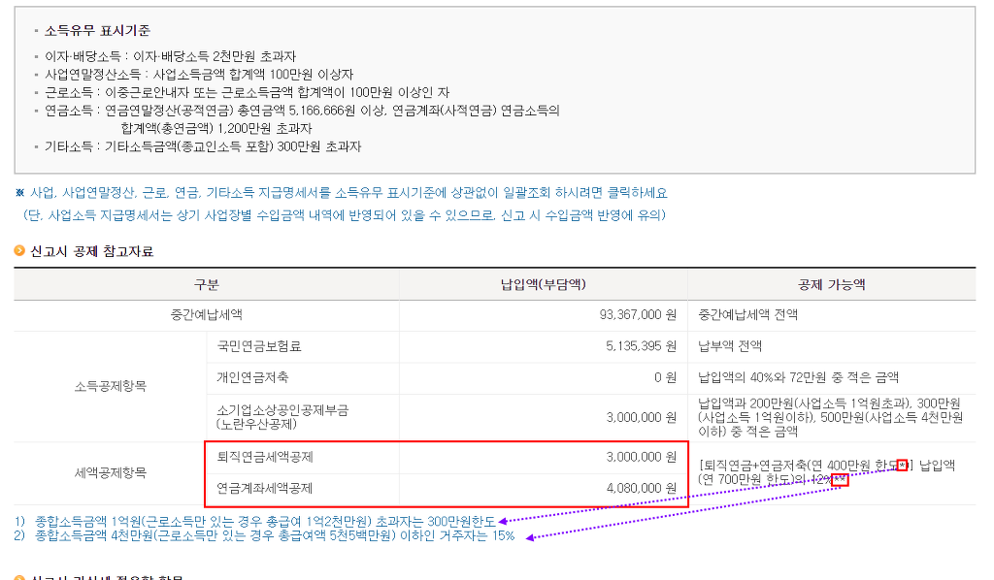
 |  |  |  |  |  |  |  |  |  |  | 공제금액 |  |  | 1,377,040 |  |  |  |  |  |  |  |  |  |  |  |  |  |  |  | 세액공제액 |  |  |  | -
 |  |  |  |  | 나. | 고용보험료 |  |  |  |  | 대상금액 |  |  | - |  |  |  |  |  |  |  |  |  |  | 장애인전용보장성 |  |  |  |  | 공제대상금액
 |  |  |  |  |  |  |  |  |  |  | 공제금액 |  |  |  |  |  |  |  |  |  |  |  |  |  |  |  |  |  |  | 세액공제액
 |  |  | 34. 주 택 자 금 | 가. 주택임차 차입금 원리금상환 |  |  |  | 대출기관 |  |  |  |  |  |  |  |  |  |  |  |  | 61. | 의료비 |  |  |  |  |  |  |  | 공제대상금액
 |  |  |  |  |  |  |  |  |  |  |  |  |  |  |  |  |  |  |  |  |  |  |  |  |  |  |  |  |  | 세액공제액
 |  |  |  |  |  |  |  | 거 주 자 |  |  |  |  |  |  |  |  |  |  |  |  | 62. | 교육비 |  |  |  |  |  |  |  | 공제대상금액
 |  |  |  |  |  |  |  |  |  |  |  |  |  |  |  |  |  |  |  |  |  |  |  |  |  |  |  |  |  | 세액공제액
 |  |  |  | 나. 장기 주택 저당 차입금 이자 상환액 |  | 2011년 이전 차입분 |  | 15년미만 |  |  |  |  |  |  |  |  |  |  |  |  | 63. 기 부 금 | 가. 정치자금 기부금 |  |  |  |  | 10만원 이하 |  |  | 공제대상금액 |  |  |  | -
 |  |  |  |  |  |  |  | 15년~29년 |  |  |  |  |  |  |  |  |  |  |  |  |  |  |  |  |  |  |  |  |  | 세액공제액 |  |  |  | -
 |  |  |  |  |  |  |  | 30년이상 |  |  |  |  |  |  |  |  |  |  |  |  |  |  |  |  |  |  | 10만원 초과 |  |  | 공제대상금액 |  |  |  | -
 |  |  |  |  |  | 2012년 이후 차입분 (15년이상) |  | 고정금리 이거나 비거치상환대출 |  |  |  |  |  |  |  |  |  |  |  |  |  |  |  |  |  |  |  |  |  | 세액공제액 |  |  |  | -
 |  |  |  |  |  |  |  | 그 밖의 대출 |  |  |  |  |  |  |  |  |  |  |  |  |  | 나. 법정기부금 |  |  |  |  |  |  |  | 공제대상금액
 |  |  |  |  |  | 2015년 이후 차입분 |  | 15년 이상 | 고정금리이면서, 비거치상환 대출 |  |  |  |  |  |  |  |  |  |  |  |  |  |  |  |  |  |  |  |  | 세액공제액
 |  |  |  |  |  |  |  |  | 고정금리이거나, 비거치상환 대출 |  |  |  |  |  |  |  |  |  |  |  |  | 다. 우리사주조합 기부금 |  |  |  |  |  |  |  | 공제대상금액
 |  |  |  |  |  |  |  |  | 그 밖의 대출 |  |  |  |  |  |  |  |  |  |  |  |  |  |  |  |  |  |  |  |  | 세액공제액
 |  |  |  |  |  |  |  | 10년 ~15년 | 고정금리이거나, 비거치상환 대출 |  |  |  |  |  |  |  |  |  |  |  |  | 라. 지정기부금 (종교단체외) |  |  |  |  |  |  |  | 공제대상금액 |  |  |  | -
 |  |  | 35. 기부금(이월분) |  |  |  |  |  |  |  |  |  |  |  |  |  |  |  |  |  |  |  |  |  |  |  |  |  |  | 세액공제액 |  |  |  | -
 |  |  | 36. 계 |  |  |  |  |  |  |  | - |  |  |  | 1,377,040 |  |  |  |  |  |  | 마. 지정기부금 (종교단체) |  |  |  |  |  |  |  | 공제대상금액 |  |  |  | -
 |  |  |  |  |  |  |  |  |  |  |  |  |  |  |  |  |  |  |  |  |  |  |  |  |  |  |  |  |  | 세액공제액 |  |  |  | -
 | 37. 차감소득금액 |  |  |  |  |  |  |  |  |  | 20,852,960 |  |  |  |  |  |  |  |  |  | 64. | 계 |  |  |  |  |  |  |  |  |  |  |  | -
 | 그 밖 의 소 득 공 제 | 38. 개인연금저축 |  |  |  |  |  |  |  |  | - |  |  |  |  |  |  |  |  |  | 65. | 표준세액공제 (공제한도 연13만원) |  |  |  |  |  |  |  |  |  |  |  | - |  |  |  |  |  |  |  |  | 130,000 | 특별소득공제 · 특별세액공제 · 월세액공제를 신청하지 아니한 사람
 |  | 39. 소기업 · 소상공인 공제부금 |  |  |  |  |  |  |  |  | - |  |  |  |  |  |  |  |  | 66. | 납세조합공제 |  |  |  |  |  |  |  |  | -
 |  | 40. 주택 마련저축 소득공제 |  |  | 가. 청약저축 |  |  |  |  |  | - |  |  |  |  |  |  |  |  | 67. | 주택차입금 |  |  |  |  |  |  |  |  |  |  |  |  |  |  |  |  |  |  |  |  |  |  |  | 조세특례제한법 제132조의 2 [ 소득세 소득공제 등의 종합한도(2013.01.01 신설) ]
 |  |  |  |  | 나. 주택청약종합저축 |  |  |  |  |  | - |  |  |  |  |  |  |  |  | 68. | 외국납부 |  |  |  |  |  |  |  |  |  |  |  |  |  |  |  |  |  |  |  |  |  |  |  | ① 거주자의 종합소득에 대한 소득세를 계산할 때 다음 각 호의 어느 하나에 해당하는 필요경비 및 공제금액의 합계액이 2천500만원을 초과하는 경우에는 그 초과하는 금액은 없는 것으로 한다.(2013.01.01 신설)
 |  |  |  |  | 다. 근로자주택마련저축 |  |  |  |  |  | - |  |  |  |  |  |  |  |  | 69. | 월세액 |  |  |  |  |  |  |  |  | 공제대상금액 |  |  |  |  |  |  |  |  |  |  |  |  |  |  | 2.「소득세법」 제52조에 따른 특별소득공제. 다만, 「소득세법」제52조 제1항에 따른 보험료 소득공제는 포함하지 아니한다.(2014.01.01 개정)
 |  | 41. | 투자조합출자 등 |  |  |  |  |  |  |  | - |  |  |  |  |  |  |  |  |  |  |  |  |  |  |  |  |  |  | 세액공제액 |  |  |  | - |  |  |  |  |  |  |  |  |  |  | 3. 제16조 [ 벤처투자조합 출자 등에 대한 소득공제(2020.02.11 제목개정) ] 제1항에 따른 벤처투자조합 출자 등에 대한 소득공제(같은 항 제3호, 제4호 또는 제6호에 따른 출자 또는 투자를 제외한다)(2020.02.11 개정)
 |  | 42. | 신용카드 등 사용액 |  |  |  |  | - |  |  | - |  |  |  |  |  |  |  |  | 70. | 세 액 공 제 계 |  |  |  |  |  |  |  |  |  |  |  |  | 716,000 |  |  |  |  |  |  |  |  |  |  | 4. 제86조의3[ 소기업ㆍ소상공인 공제부금에 대한 소득공제 등(2007.06.01 신설) ]에 따른 공제부금에 대한 소득공제(2013.01.01 신설)
 |  | 43. 우리사주조합 출연금 |  |  |  |  |  |  |  |  |  |  |  |  |  |  |  |  |  |  |  |  |  |  |  |  |  |  |  |  |  |  |  |  |  |  |  |  |  |  |  |  |  |  | 5. 제87조 [ 주택청약종합저축 등에 대한 소득공제 등(2014.12.23 제목개정) ] 제2항에 따른 청약저축 등에 대한 소득공제(2013.01.01 신설)
 |  | 44. 고용유지 중소기업 근로자 |  |  |  |  |  |  |  |  |  |  |  |  |  |  |  |  | 71. 결 정 세 액(49. - 54. - 70.) |  |  |  |  |  |  |  |  |  |  |  |  |  |  | 1,331,944 |  |  |  |  |  |  |  |  | 1,331,944 |  | 6. 제88조의4 제1항에 따른 우리사주조합 출자에 대한 소득공제(2013.01.01 신설)
 |  | 45. 장기집합투자증권저축 |  |  |  |  |  |  |  |  |  |  |  |  |  |  |  |  |  |  |  |  |  |  |  |  |  |  |  |  |  |  |  |  |  |  |  |  |  |  |  |  |  |  | 7. 제91조의16에 따른 장기집합투자증권저축 소득공제(2014.01.01 신설)
 |  | 46. | 그 밖의 소득공제 계 |  |  |  |  |  |  |  | - |  |  |  |  |  |  |  | 81. 실효세율(%) ( 71. / 21. ) |  |  |  |  |  |  |  |  |  |  |  |  |  |  | 3.70% |  |  |  |  |  |  |  |  |  |  | 9. 제126조의2 [ 신용카드 등 사용금액에 대한 소득공제 ]에 따른 신용카드 등 사용금액에 대한 소득공제(2014.01.01 호번개정)
 | 47. | 소득공제 종합한도 초과액(조특법 제132조의 2) |  |  |  |  |  |  |  |  | -
 |  |  |  |  |  |  |  |  |  |  |  |  |  |  |  |  |  |  |  |  |  |  |  |  |  |  |  |  |  |  |  |  |  |  |  |  |  |  |  |  | 210mm×297mm[백상지80g/㎡ 또는 중질지80g/㎡] |  |  |  | 소득세법 제52조 [ 특별소득공제(2014.01.01 제목개정) ]
 |  |  |  |  |  |  |  |  |  |  |  |  |  |  |  |  |  |  |  |  |  |  |  |  |  |  |  |  |  |  |  |  |  |  |  |  |  |  |  |  |  |  |  |  | ① 근로소득이 있는 거주자(일용근로자는 제외한다. 이하 이 조에서 같다)가 해당 과세기간에 「국민건강보험법」, 「고용보험법」 또는 「노인장기요양보험법」에 따라 근로자가 부담하는 보험료를 지급한 경우 그 금액을 해당 과세기간의 근로소득금액에서 공제한다.(2014.01.01 개정)

㈜선우회계법인 |  |  |  |  |  |  |  |  |  |  | 3128512347 |  |  |  |  |  |  |  | 김수현 |  |  |  |  |  |  |  |  |  |  |  |  |  |  |  |  |  |  |  |  | (3쪽)
77. 소득·세액공제 명세(인적공제항목은 해당란에 '○'표시(장애인 해당시 해당코드를 기재)를 하며, 각종 소득 · 세액공제 항목은 공제를 위하여 실제 지출한 금액을 적습니다.)
순 번 | 소득·세액공제 명세[(인적공제항목은 해당란에 "○"표시(장애인 해당시 해당코드를 기재) 를 하며, 각종 소득·세액공제 항목은 공제를 위하여 실제 지출한 금액을 적습니다.]
 | 인적공제 항목 |  |  |  |  |  |  |  |  |  | 각종 소득공제 · 세액공제 항목
 | 관계 코드 | 성 명 |  |  |  |  | 기본 공제 |  | 경로 우대 | 출산 입양 | 자료 구분 |  | 보험료 |  |  |  |  |  |  |  |  |  |  | 의료비 (나이·소득 요건 X) |  |  |  |  |  |  |  |  |  |  |  | 교육비 (나이X ,소득 요건 ○) |  |  |  |  |  |  | 실손의료보험금(차감)
 | 내.외 국인 | 주민등록번호 |  |  |  |  | 부 녀 자 | 한 부 모 | 장 애 인 | 자녀 |  |  | 건강 |  |  | 고용 |  | 보장성 (나이·소득 요건 ○) |  |  | 장애인 전용 보장성 |  |  | 일반 |  | 난임 |  |  | 65세이상ㆍ장애인 건강보험산정특례자 |  |  |  | 실손의료 보험금 |  |  | 일반 |  |  | 장애인 특수교육 |  |  |  | http://cafe.daum.net/transtax/Q2Ux/226
 | 인적공제 항목에 해당 하는 인원수를 기재 |  |  |  |  |  | 1 |  |  |  | 국세청
 | (자녀 |  |  |  |  | 명) |  |  |  |  | 기타
1 |  | 김수현 |  |  |  |  | ○ |  |  |  | 국세청 |  |  |  |  |  |  |  |  |  |  |  |  |  |  |  |  |  |  |  |  |  |  |  |  |  |  |  |  |  |  |  |  |  |  |  |  | 길이 |  |  | 주민번호끝 |  |  |  | 주민check |  |  |  | 나이
 |  | (근로자본인) |  |  |  |  |  |  |  |  | 기타 |  |  |  |  |  |  |  |  |  |  |  |  |  |  |  |  |  |  |  |  |  |  |  |  |  |  |  |  |  |  |  |  |  |  |  |  | 7 | FALSE |  | #VALUE! |  |  |  | #VALUE! |  |  |  | #VALUE!
2 |  |  |  |  |  |  |  |  |  |  | 국세청 |  |  |  |  |  |  |  |  |  |  |  |  |  |  |  |  |  |  |  |  |  |  |  |  |  |  |  |  |  |  |  |  |  |  |  |  | 길이 |  |  | 주민번호끝 |  |  |  | 주민check |  |  |  | 나이
 |  |  |  |  |  |  |  |  |  |  | 기타 |  |  |  |  |  |  |  |  |  |  |  |  |  |  |  |  |  |  |  |  |  |  |  |  |  |  |  |  |  |  |  |  |  |  |  |  | 0 | FALSE |  | #VALUE! |  |  |  | #VALUE! |  |  |  | #VALUE!
3 |  |  |  |  |  |  |  |  |  |  | 국세청 |  |  |  |  |  |  |  |  |  |  |  |  |  |  |  |  |  |  |  |  |  |  |  |  |  |  |  |  |  |  |  |  |  |  |  |  | 길이 |  |  | 주민번호끝 |  |  |  | 주민check |  |  |  | 나이
 |  |  |  |  |  |  |  |  |  |  | 기타 |  |  |  |  |  |  |  |  |  |  |  |  |  |  |  |  |  |  |  |  |  |  |  |  |  |  |  |  |  |  |  |  |  |  |  |  | 0 | FALSE |  | #VALUE! |  |  |  | #VALUE! |  |  |  | #VALUE!
4 |  |  |  |  |  |  |  |  |  |  | 국세청 |  |  |  |  |  |  |  |  |  |  |  |  |  |  |  |  |  |  |  |  |  |  |  |  |  |  |  |  |  |  |  |  |  |  |  |  | 길이 |  |  | 주민번호끝 |  |  |  | 주민check |  |  |  | 나이
 |  |  |  |  |  |  |  |  |  |  | 기타 |  |  |  |  |  |  |  |  |  |  |  |  |  |  |  |  |  |  |  |  |  |  |  |  |  |  |  |  |  |  |  |  |  |  |  |  | 0 | FALSE |  | #VALUE! |  |  |  | #VALUE! |  |  |  | #VALUE!
5 |  |  |  |  |  |  |  |  |  |  | 국세청 |  |  |  |  |  |  |  |  |  |  |  |  |  |  |  |  |  |  |  |  |  |  |  |  |  |  |  |  |  |  |  |  |  |  |  |  | 길이 |  |  | 주민번호끝 |  |  |  | 주민check |  |  |  | 나이
 |  |  |  |  |  |  |  |  |  |  | 기타 |  |  |  |  |  |  |  |  |  |  |  |  |  |  |  |  |  |  |  |  |  |  |  |  |  |  |  |  |  |  |  |  |  |  |  |  | 0 | FALSE |  | #VALUE! |  |  |  | #VALUE! |  |  |  | #VALUE!
6 |  |  |  |  |  |  |  |  |  |  | 국세청 |  |  |  |  |  |  |  |  |  |  |  |  |  |  |  |  |  |  |  |  |  |  |  |  |  |  |  |  |  |  |  |  |  |  |  |  | 길이 |  |  | 주민번호끝 |  |  |  | 주민check |  |  |  | 나이
 |  |  |  |  |  |  |  |  |  |  | 기타 |  |  |  |  |  |  |  |  |  |  |  |  |  |  |  |  |  |  |  |  |  |  |  |  |  |  |  |  |  |  |  |  |  |  |  |  | 0 | FALSE |  | #VALUE! |  |  |  | #VALUE! |  |  |  | #VALUE!
7 |  |  |  |  |  |  |  |  |  |  | 국세청 |  |  |  |  |  |  |  |  |  |  |  |  |  |  |  |  |  |  |  |  |  |  |  |  |  |  |  |  |  |  |  |  |  |  |  |  | 길이 |  |  | 주민번호끝 |  |  |  | 주민check |  |  |  | 나이
 |  |  |  |  |  |  |  |  |  |  | 기타 |  |  |  |  |  |  |  |  |  |  |  |  |  |  |  |  |  |  |  |  |  |  |  |  |  |  |  |  |  |  |  |  |  |  |  |  | 0 | FALSE |  | #VALUE! |  |  |  | #VALUE! |  |  |  | #VALUE!
각종 소득공제 · 세액공제 항목 |  |  |  |  |  |  |  |  |  |  |  |  |  |  |  |  |  |  |  |  |  |  |  |  |  |  |  |  |  |  |  |  | 기부금 (나이요건 X , 소득요건(100만원 이하) ○) |  |  |  |  | 비고
순 번 | 성 명 |  |  | 자료 구분 |  | 신용카드등 사용액공제 (나이요건 X , 소득요건(100만원 이하) ○)
 |  |  |  |  |  | 신용카드 |  |  |  |  | 직불카드등 |  |  |  |  | 현금영수증 |  |  |  | 도서공연사용분 (총급여7천만원 이하자만 기재 |  |  |  |  | 전통시장사용분 |  |  | 대중교통이용분
 | 합 계 |  |  | 국세청 |  | - |  |  |  |  | - |  |  |  |  | - |  |  |  | - |  |  |  |  | - |  |  | - |  |  |  |  | -
 |  |  |  | 기타 |  | - |  |  |  |  |  |  |  |  |  |  |  |  |  | - |  |  |  |  | - |  |  | - |  |  |  |  | -
1 | 김수현 |  |  | 국세청
 |  |  |  | 기 타
2 |  |  |  | 국세청
 |  |  |  | 기 타
3 |  |  |  | 국세청
 |  |  |  | 기 타
4 |  |  |  | 국세청
 |  |  |  | 기 타
5 |  |  |  | 국세청
 |  |  |  | 기타
6 |  |  |  | 국세청
 |  |  |  | 기타
7 |  |  |  | 국세청
 |  |  |  | 기타

※ 참고사항 |  |  |  |  | http://cafe.daum.net/transtax/Q2Ux/190
 | 1. 주민등록번호를 확인하여 정확하게 기재 (기본공제대상자(소득없는) - 만20세이하,만60세이상,장애인)
 | ▶ 주민등록등본및 가족관계증명세 반드시 제출 (단, 배우자와 장애인은 나이(연령) 상관없음. 배우자와 장애인은 소득여부확인)
 | 2. 장애인등록에 해당 되면 "○"으로 표기 (장애인등록증, 장애인증명서, 중증환자 병원확인서)
 | 3. 한부모에 해당 되면 "○"으로 표기(배우자가 없는자로서 기본공제대상자인 직계비속,입양자가 있는 경우)
 | 4. 부녀자 공제 총급여 41,470,580원이하(종합소득금액 3천만원이하)인 배우자가 있는 여성이거나 배우자가 없는 여성으로서 기본공제대상 부양가족이 있는 세대주인 경우
 | ▶ 상기 3.번과 4.번 동시공제 불가. 동시에 해당되면 한부모공제(연100만원소득공제) 선택
 | 5. 2018년도 중도 입사자는 전근무지에서 원천징수영수증 수령후 반드시 첨부
 | 6. 2012년 이후 전 근무지에서 중소기업취업감면 받은 경우 감면 받은 귀속연도부터 현재까지 근로소득원천징수영수증 반드시 첨부
 | 7. 회사는 당 서류를 소속 근로자가 직접 작성하게 하고,뒤에 공제서류 출력 첨부하고 ,반드시 동시에 PDF화일은 비번없이 저장하여 세무대리인에게 제출하시기 바랍니다.
 |  | 만 20세이하 |  |  |  |  |  | 2001. 1. 1. |  |  |  |  | 이후 출생 |  |  |  | 1인당 150만원
 |  | 만 60세이상 |  |  |  |  |  | 1961.12.31. |  |  |  |  | 이전 출생 |  |  |  | 1인당 150만원
 |  | 만 70세이상 |  |  |  |  |  | 1951.12.31. |  |  |  |  | 이전 출생 |  |  |  | 1인당 150만원 / 추가공제 1인당 100만원

근로소득공제
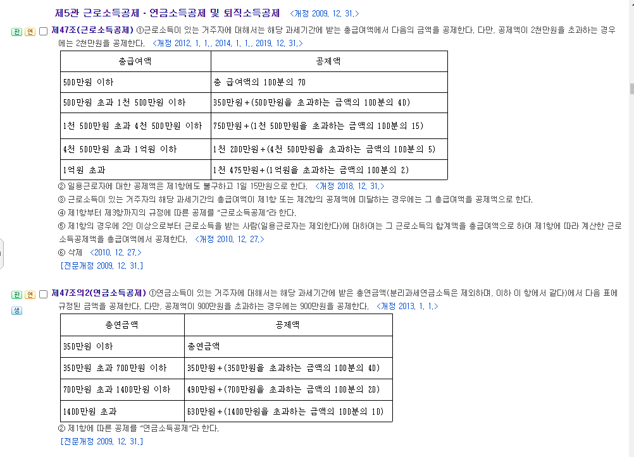
 |  |  |  |  | 근로소득공제
 |  |  |  |  | 36,000,000
0 | 5,000,000 | 0 | 0 | 70% | 25,200,000
5,000,001 | 15,000,000 | 3,500,000 | 5,000,000 | 40% | 15,900,000
15,000,001 | 45,000,000 | 7,500,000 | 15,000,000 | 15% | 10,650,000
45,000,001 | 100,000,000 | 12,000,000 | 45,000,000 | 5% | 11,550,000
100,000,001 | 100,000,000,000,000 | 14,750,000 | 100,000,000 | 2% | 13,470,000

소득세법 제47조 [ 근로소득공제 ]

① 근로소득이 있는 거주자에 대해서는 해당 과세기간에 받는 총급여액에서 다음의 금액을 공제한다.
다만, 공제액이 2천만원을 초과하는 경우에는 2천만원을 공제한다.(2019.12.31 단서신설)

총급여액 | 공제액
500만원 이하 | 총 급여액의 100분의 70
500만원 초과 1천 500만원 이하 | 350만원＋(500만원을 초과하는 금액의 100분의 40)
1천 500만원 초과 4천 500만원 이하 | 750만원＋(1천 500만원을 초과하는 금액의 100분의 15)
4천 500만원 초과 1억원 이하 | 1천 200만원＋(4천 500만원을 초과하는 금액의 100분의 5)
1억원 초과 | 1천 475만원＋(1억원을 초과하는 금액의 100분의 2)

② 일용근로자에 대한 공제액은 제1항에도 불구하고 1일 15만원으로 한다.(2018.12.31 개정)

③ 근로소득이 있는 거주자의 해당 과세기간의 총급여액이 제1항 또는 제2항의 공제액에 미달하는 경우에는 그 총급여액을 공제액으로 한다.(2009.12.31 개정)

④ 제1항부터 제3항까지의 규정에 따른 공제를 “근로소득공제”라 한다.(2009.12.31 개정)

⑤ 제1항의 경우에 2인 이상으로부터 근로소득을 받는 사람(일용근로자는 제외한다)에 대하여는 그 근로소득의 합계액을 총급여액으로 하여 제1항에 따라 계산한 근로소득공제액을 총급여액에서 공제한다.(2010.12.27 개정)

⑥ 삭제(2010.12.27)

근로소득세액공제
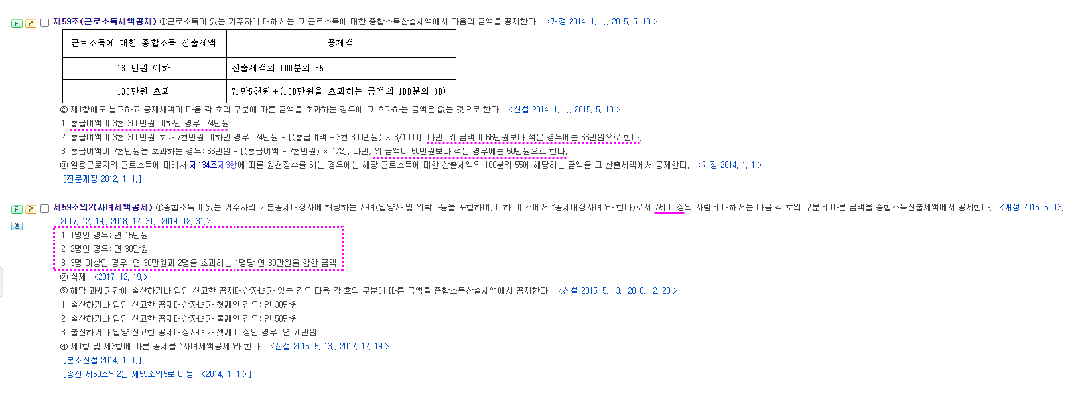
산출세액 | 2,047,944

0 | 1,300,000 | 0 | 0 | 55.00% | 1,126,369
1,300,001 | 10,000,000,000,000 | 715,000 | 1,300,000 | 30.00% | 939,383

총급여 | 36,000,000

 |  | 한도2 |  |  | 한도1
0 | 33,000,000 | 740,000 |  |  | 740,000
33,000,001 | 70,000,000 | 716,000 |  |  | 716,000 | 660,000
70,000,001 | 10,000,000,000,000 | 17,660,000 |  |  | 17,660,000 | 500,000

소득세법 제59조 [ 근로소득세액공제 ]

① 근로소득이 있는 거주자에 대해서는 그 근로소득에 대한 종합소득산출세액에서 다음의 금액을 공제한다.(2015.05.13 개정)

근로소득에 대한 종합소득 산출세액 | 공제액
130만원 이하 | 산출세액의 100분의 55
130만원 초과 | 71만5천원＋(130만원을 초과하는 금액의 100분의 30)

② 제1항에도 불구하고 공제세액이 다음 각 호의 구분에 따른 금액을 초과하는 경우에 그 초과하는 금액은 없는 것으로 한다.(2014.01.01 신설)

1. 총급여액이 3천 300만원 이하인 경우: 74만원(2015.05.13 개정)

2. 총급여액이 3천 300만원 초과 7천만원 이하인 경우: 74만원 - [(총급여액 - 3천 300만원) × 8/1000]. 다만, 위 금액이 66만원보다 적은 경우에는 66만원으로 한다.(2015.05.13 개정)

3. 총급여액이 7천만원을 초과하는 경우: 66만원-[(총급여액-7천만원)×1/2]. 다만, 위 금액이 50만원보다 적은 경우에는 50만원으로 한다.(2015.05.13 개정)

③ 일용근로자의 근로소득에 대해서 제134조 제3항에 따른 원천징수를 하는 경우에는 해당 근로소득에 대한 산출세액의 100분의 55에 해당하는 금액을 그 산출세액에서 공제한다.(2014.01.01 항번개정)

세율
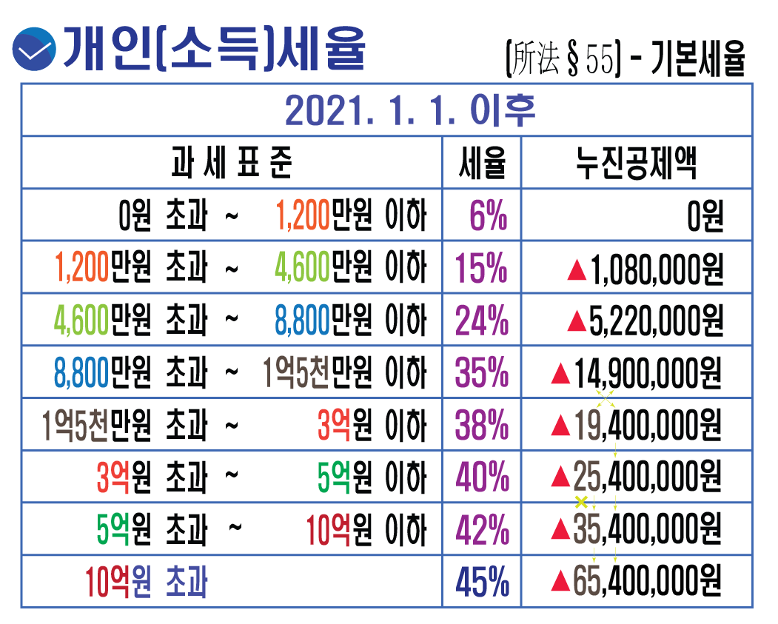
2021년귀속
 |  | 세율 | 누진공제
0 | 12,000,000 | 6% | -
12,000,001 | 46,000,000 | 15% | -1,080,000
46,000,001 | 88,000,000 | 24% | -5,220,000
88,000,001 | 150,000,000 | 35% | -14,900,000
150,000,001 | 300,000,000 | 38% | -19,400,000
300,000,001 | 500,000,000 | 40% | -25,400,000
500,000,001 | 1,000,000,000 | 42% | -35,400,000
1,000,000,001 | 1,000,000,000,000 | 45% | -65,400,000

